BAIL
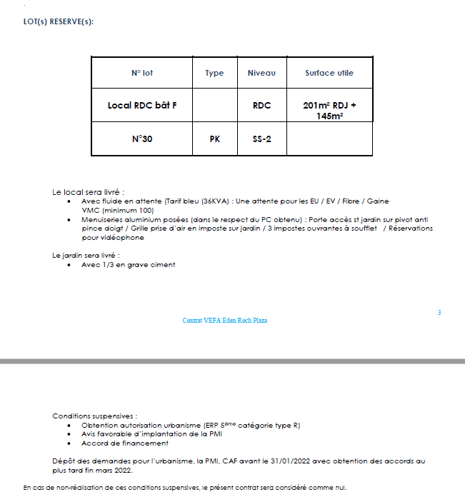
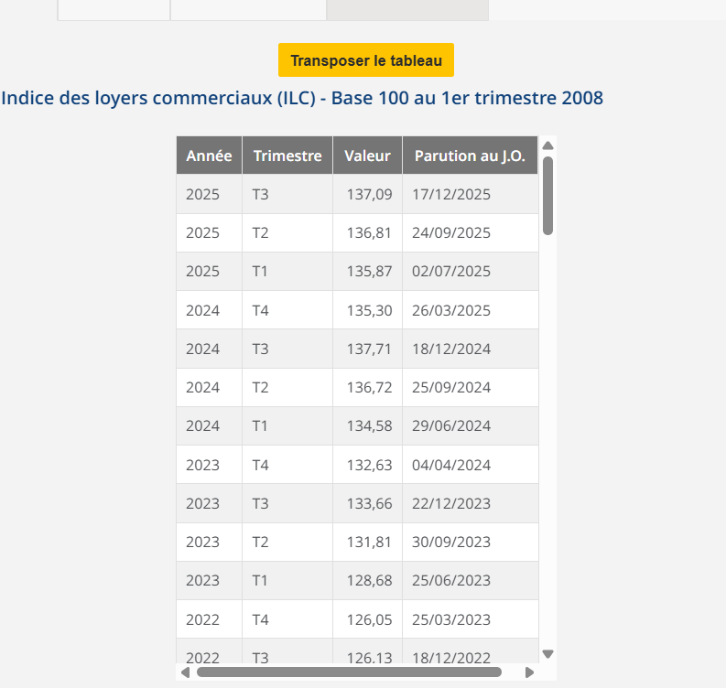
LPC NICE |  | 8 Rue Armée d’Orient 0600 NICE
BAILLEUR | SCI ARMEE D'ORIENT | surface totale de 201m² SUBL + 145m² de jardin à usage exclusif et un emplacement de parking
SUPERFICIE | 201
DATE DU BAIL
DATE PRISE EFFET | 2023-01-01
FRANCHISE 8 mois | 8 MOIS
DUREE | 9 ANS | 01/01/2023 - 31/12/2023 | 01/01/2024 - 31/12/2024 | 01/01/2025 - 31/12/2025 | 01/01/2026 - 31/12/2026 | 01/01/2027 - 31/12/2027 | 01/01/2028 - 31/12/2028 | 01/01/2029 - 31/12/2029 | 01/01/2030 - 31/12/2030 | 01/01/2031 - 31/12/2031 | 01/01/2032 - 31/12/2032
DEPOT DE GARANTIE 3 mois de loyer | 13,750.00 € | 13,750.00 € | 14,570.88 € | 15,012.39 € | 14,944.80 € | 109.01 € | 218.03 € | 327.04 € | 436.06 € | 545.07 € | 654.09 €
LOYER ANNUEL HT (HORS CHARGES) | 55,000.00 € | 55,000.00 € | 58,283.52 € | 60,049.55 € | 59,779.20 € | 436.06 € | 872.12 € | 1,308.17 € | 1,744.23 € | 2,180.29 € | 2,616.35 €
INDICE (INDEXATION DU LOYER) ILC 3T | 126.13 | 126.13 | 133.66 | 137.71 | 137.09 | 1 | 2 | 3 | 4 | 5 | 6
REDUCTION |  | - € | - € | - € | - €
LOYER MENSUEL HT (HORS CHARGES) | 13,750.00 € | 13,750.00 € | 14,570.88 € | 15,012.39 € | 14,944.80 € | 109.01 € | 218.03 € | 327.04 € | 436.06 € | 545.07 € | 654.09 €

charges 12 mois

